J1_Bo
J1_Bo |  | nábytek do kabinetu U1-101

název | š x h x v | kusů | korpus, dvířka | úchyty, zámek | obrázek č.
skříň čtyřdveřová s nikou | 80 x 40 x 180 | 3 | bříza | dle obr., bez zámku | 1 | obr. č. 5 |  | obr. č. 6 |  | obr. č. 7
skříň jednodveřová policová | 40 x 40 x 180 | 1 | bříza | dle obr., bez zámku | 2
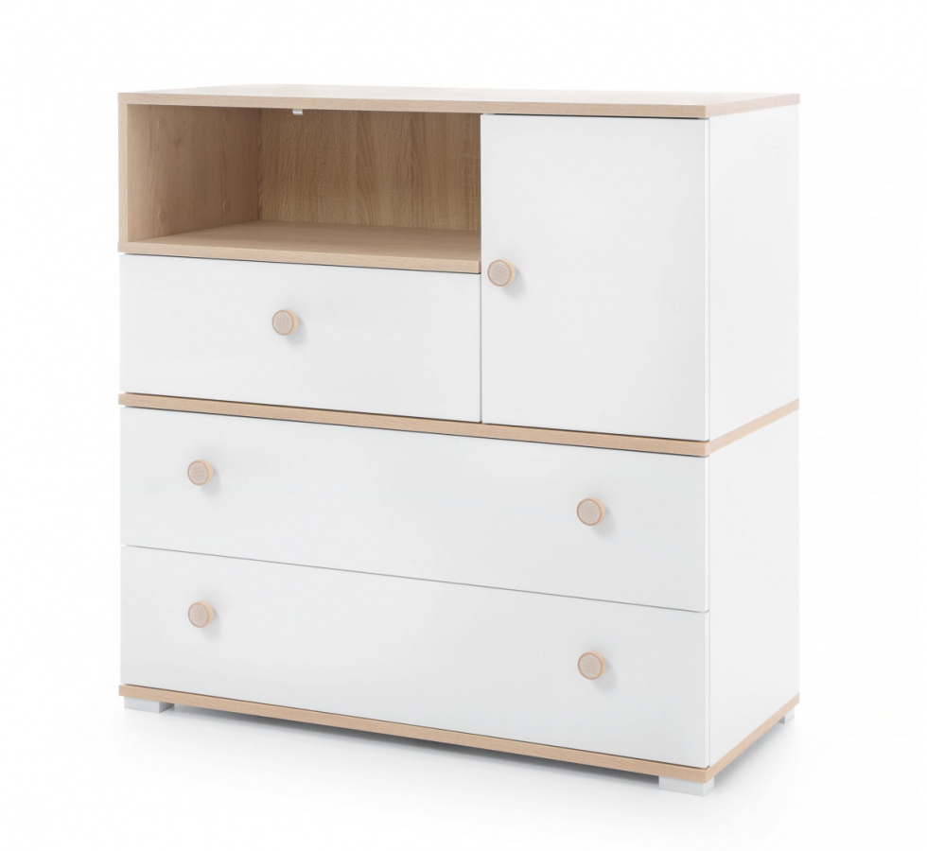
šatní skříň dvoudveřová hluboká | 100 x 60 x 180 | 1 | bříza | dle obr., bez zámku | 3
stůl pracovní se zásuvkami po obou stranách | 150 x 60 x 76 | 4 | bříza | bez zámku | 4
nástavec kancelářské skříně | 80 x 40 x 80 | 3 | bříza | dle obr., bez zámku | 5
nástavec kancelářské skříně | 100 x 60 x 80 | 1 | bříza | dle obr., bez zámku | 5
komoda | 80 x 40 x 90 | 1 | bříza | jako na jiných kusech | 6
kancelářská skříň jednodvéřová policová | 40 x 40 110 | 1 | bříza | dle obr. | 7
skříň čtyřzásuvková polootevřená | 80 x 40 x 180 | 2 | bříza | dle obr., bez zámku | 8
skříň otevřená policová | 40 x 40 x 110 | 1 | bříza | dle obr., bez zámku | 9
kancelářská skříň policova uzavřená | 100 x 60 x 180 | 1 | bříza | dle obr. | 10

Uvedené obrázky jsou ilustrační a slouží ke znázornění zozložení polic, dvířek apod.
Zadavatel připouští rozměrovou toleranci +/- 10 cm (u rozměrů výška a šířka) na celkovou sestavu nábytku pro danou místnost tak, aby uchazeč mohl v nabídce předložit své typové výrobky.

obr. č. 1 | obr. č. 2 |  | obr. č. 3 |  | obr. č. 4
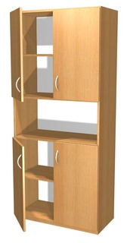
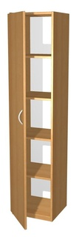
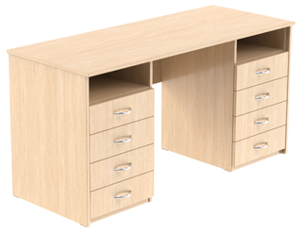
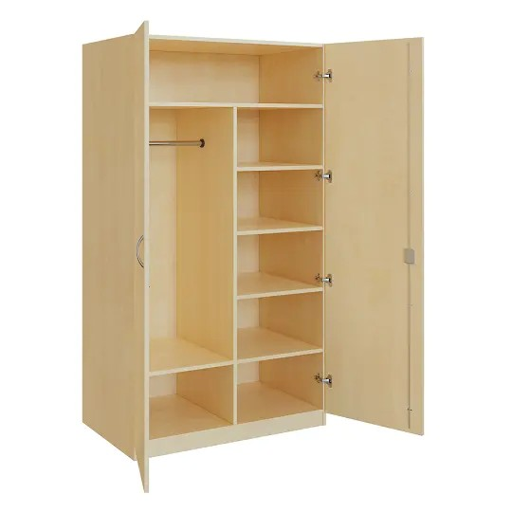

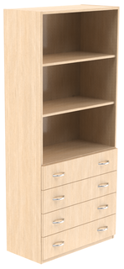
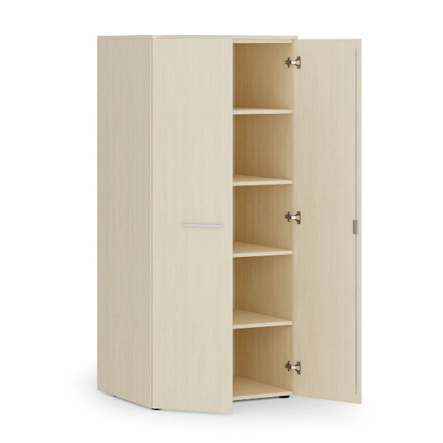
 |  |  |  |  |  |  | obr. č. 8 |  |  |  | obr. č. 10
 |  |  |  |  |  |  |  |  | obr. č. 9
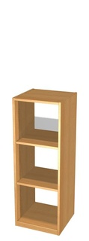

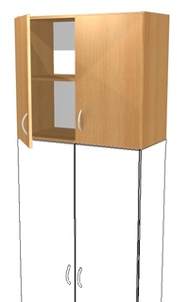

J2_Ba
J2_Ba | Nábytek do kabinetu Balonová/Göttlicherová
 | Zadavatel připouští rozměrovou toleranci +/- 10 cm (u rozměrů výška a šířka) na celkovou sestavu nábytku pro danou místnost tak, aby uchazeč mohl v nabídce předložit své typové výrobky.
 | Název položky | rozměry (vxšxh) v cm | kusů | hrany | korpus | dvířka | úchytky | obr.
1 | Skříňka 3 police (2x velká dvířka, 2x šuplík) | 79,2x41,5x161,6 | 3 |  | javor | šedá | stříbrné | Obr.1
2 | Skříňka 3 police (2x malá dvířka, 2x šuplík) | 79,2x41,5x161,6 | 2 |  | javor | šedá | stříbrné | Obr.2
3 | Skříňka 2 dělené police (2x velká dvířka, 2x šuplík) | 79,2x41,5x124,2 | 2 |  | javor | šedá | stříbrné | Obr.3
4 | Skříňka 2 dělené police (2x malá dvířka, 2x šuplík) | 79,2x41,5x124,2 | 2 |  | javor | šedá | stříbrné | Obr.4
5 | Sloupová skříňka se 2 policemi (1x malá dvířka) | 41,8x41,5x124,2 | 1 |  | javor | šedá | stříbrné | Obr.5
6 | Skříňka 3 police (4x velká dvířka) | 79,2x41,5x161,6 | 1 |  | javor | šedá | stříbrné | Obr.6
7 | Skříňka se 4 zásuvkami | 79,2x41,5x86,8 | 2 |  | javor | šedá, bílá | stříbrné | Obr.7
8 | Skříňka se soklem - půlená | 79,2x41,5x49,4 | 2 |  | javor | šedá | stříbrné | Obr.8
9 | Psací stůl s nejméně 3 zásuvkami | 120x60x76 | 2 |  | javor |  | stříbrné | Obr.9
10 | Konferenční stolek | 45x90x55 | 1 |  | dub |  |  | Obr.10
11 | Křeslo | 96x67x85 | 2 |  |  |  |  | Obr.11
12 | Židle |  | 4 |  |  |  |  | Obr.12
 | Uvedené obrázky jsou ilustrační a slouží ke znázornění zozložení polic, dvířek apod.
 | Obr.1 | Obr.2 |  | Obr.3 |  | Obr.4 | Obr.5
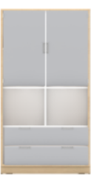
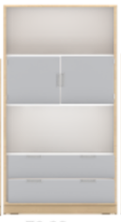
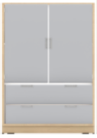
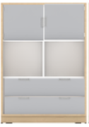

 | Obr.6 | Obr.7 |  | Obr.8 |  | Obr.9
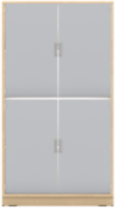
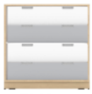
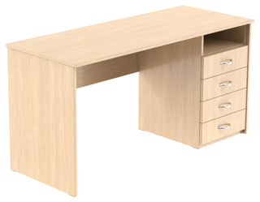

 | Obr.10 |  |  | Obr.11 |  |  |  |  | Obr.12
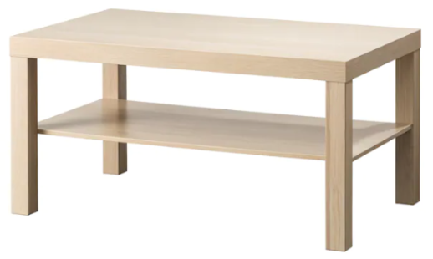
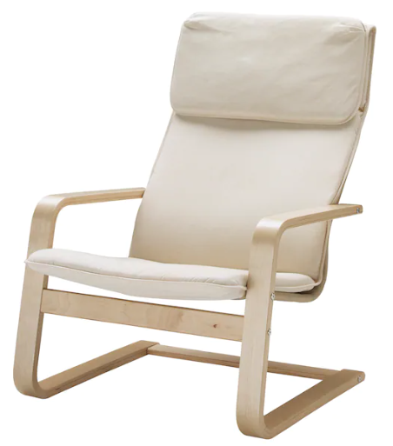
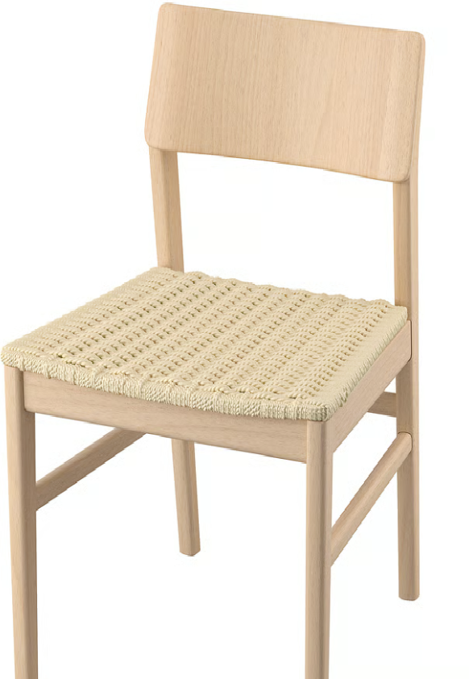

J4_Ko
J3_Ko | Nábytek do učebny AJ III (U2 101)
 |  |  |  |  |  |  | sk 1 |  | sk 2 |  | sk 3
obrázek | Název | rozměry (vxšxh) | kusů | korpus | dvířka | úchytky, zámek
sk 1 | Skříň vysoká prosklená | 185 x 76 x 40 | 2 | javor | spodní javor, vrch sklo s hliníkovým rámem | zámek dole, úchytky stříbrné |  |  | 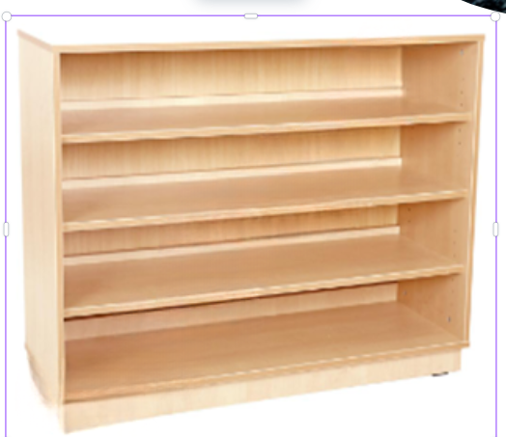
sk 2 | skříň policová široká se soklem | 87,1 x 118 x 41,5 | 4 | javor se soklem
sk 3 | skříň policová úzká se soklem | 87,1 x 46,8 x 41,5 | 1 | javor se soklem
sk 4 | skříň policová se soklem | 87,1 x 60 x 41,5 | 2 | javor se soklem

Látkový zásobník do skříně | látkový zásobník do policové skříně | 15 x 26,5 x 35 | 40 | kombinace barevných řešení

Zadavatel připouští rozměrovou toleranci +/- 10 cm (u rozměrů výška a šířka) na celkovou sestavu nábytku pro danou místnost tak, aby uchazeč mohl v nabídce předložit své typové výrobky.
 |  | Uvedené obrázky jsou ilustrační a slouží ke znázornění zozložení polic, dvířek apod. |  |  |  |  |  |  |  | látkový zásobník
 |  |  |  |  |  |  |  | sk 4
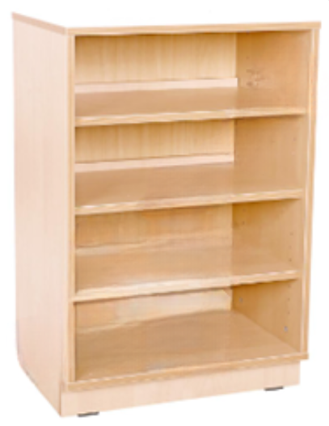
 | Rozmístění nábytku v učebně AJ III
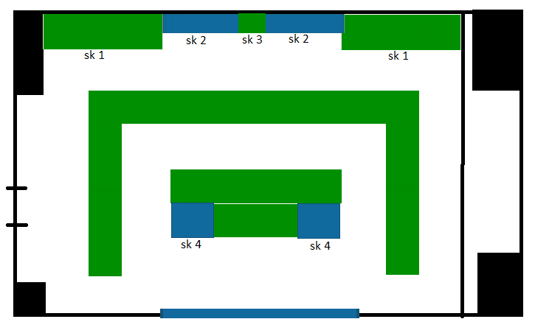

J5_PSY
 | J5_PSY
 | Název | rozměry (vxšxh) | kusů | hrany | korpus | dvířka | úchytky | obrázky
1 | Psací stůl rovný, tloušťka desky min 25 mm, se zadní zástěnou min 30 cm | 76 x 150 x 70 cm | 1 | světlý dekor (javor) | světlý dekor (javor) | - | - | 1
2 | Kontejner na kolečkách se zásuvkami, zamykací | 64 x 42 x 58 cm | 1 | světlý dekor (javor) | světlý dekor (javor) | min 4 zásuvky, zamykání všech zásuvek 1 klíčem | stříbrné | 2
3 | Skříňka s okýnkem, sokl 5 cm, zamykací | 155 x 80 x 42 cm | 1 | světlý dekor (javor) | světlý dekor (javor) | dvoukřídlá, celodřevěná, na zamykání | stříbrné | 3
4 | Konferenční stolek, bez spodní police | Ps | 1 | světlý dekor (javor) | světlý dekor (javor) | - | - | 4
5 | Skříňka zamykací, sokl 5 cm, 2 police | 100 x 80 x 40 cn | 2 | světlý dekor (javor) | světlý dekor (javor) | dvoukřídlá, celodřevěná, na zamykání | stříbrné | 5
 | Uvedené obrázky jsou ilustrační a slouží ke znázornění zozložení polic, dvířek apod.

 | Zadavatel připouští rozměrovou toleranci +/- 10 cm (u rozměrů výška a šířka) na celkovou sestavu nábytku pro danou místnost tak, aby uchazeč mohl v nabídce předložit své typové výrobky.
 | obr. č. 1 obr. č. 2 |  | obr. Č. 3 |  |  | obr. Č. 4 |  |  | obr. Č. 5
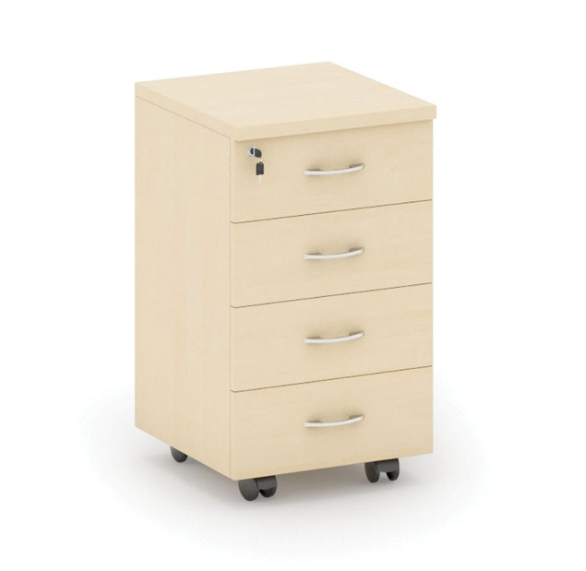
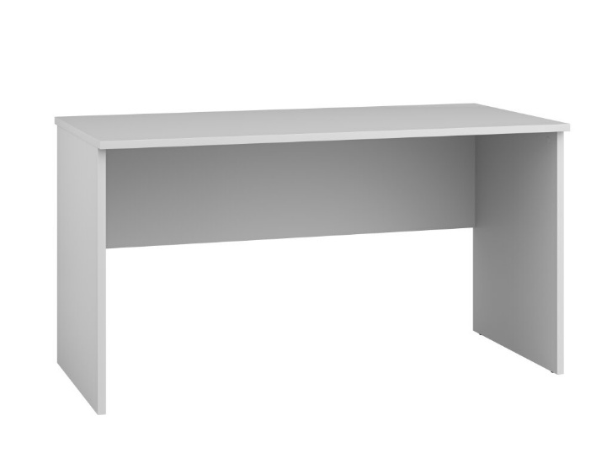
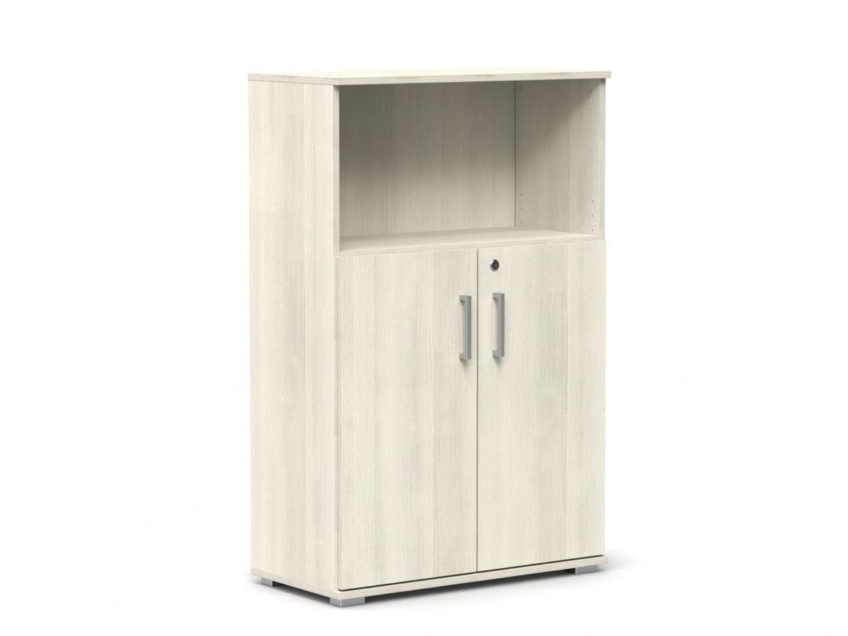
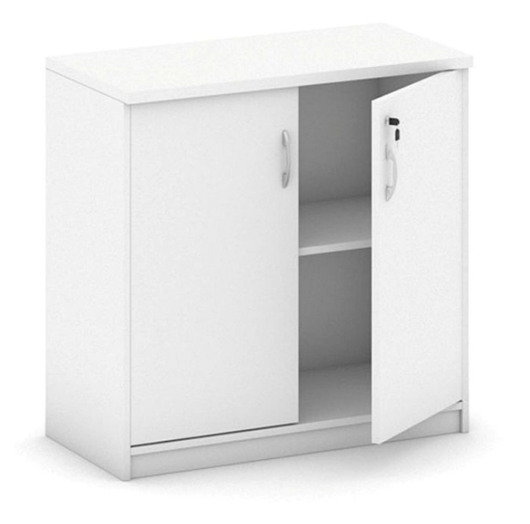
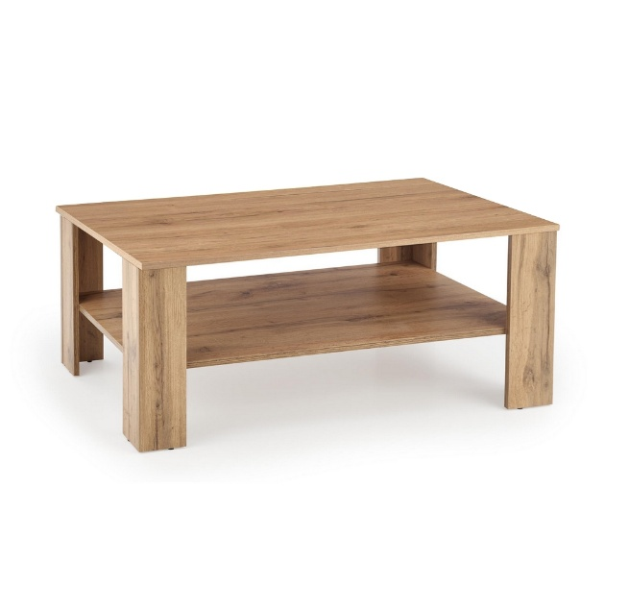

DL1_kab.ČJ
 | DL1_kab.ČJ

 |  | rozměry (vxšxh) | kusů | sokl | hrany | korpus | dvířka | úchytky, zámek | obr.
1 | Psací stůl, deska min 25 mm | 76x150x75 | 3 |  |  | dub | dub |  | 1 | 12000
2 | Kontejner pod psací stůl na kolečkách - min 3 zásuvky | 70x35x50 | 3 |  |  | dub | dub | zámek všech zásuvek, stříbrné úchyty | 2 | 15000
3 | Skříň dvoudveřová policová, min 2 police | 110x80x40 | 3 | ano | dýha | dub | dub | stříbrné zámek | 3 | 15900
4 | Skříň čtyřzásuvková s nikou | 110x80x40 | 2 | ano | dýha | dub | dub | stříbrné | 4 | 15000
5 | Šatní skříň dvoudveřová, tyč. v půlce skříně min 5 polic | 180x80x40 | 1 | ano | dýha | dub | dub | stříbrné | 5 | 6500
6 | Skříň dvoudveřová policová, min 5 polic | 180x80x40 | 2 | ano | dýha | dub | dub | stříbrné | 6 | 14400
7 | Nástěnná police | 35x100x30 | 3 |  |  | dub |  |  | 7 | 4500
8 | Konferenční stolek | v. 55x100x60 | 1 |  |  |  |  |  | 8 | 3000

 |  |  |  |  |  |  |  |  |  | 86300
 | Zadavatel připouští rozměrovou toleranci +/- 10 cm (u rozměrů výška a šířka) na celkovou sestavu nábytku pro danou místnost tak, aby uchazeč mohl v nabídce předložit své typové výrobky.
 | obr. 1 | obr. 2

 |  |  |  |  | Uvedené obrázky jsou ilustrační a slouží ke znázornění zozložení polic, dvířek apod.

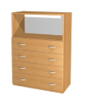
 | obr. 3 | obr. 4

 | obr. 5 | obr. 6

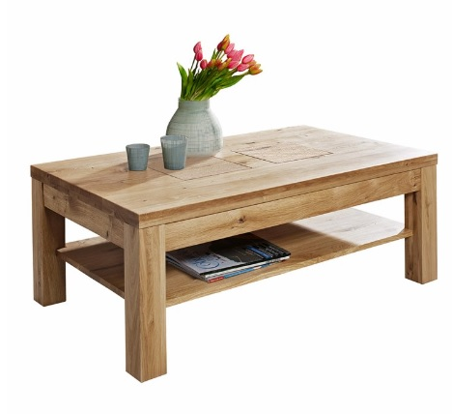

 |  | obr. 8
 | obr. 7

DL2_kmenová třída
 | DL2_kmenová třída
 |  |  |  |  |  |  |  |  | sk1 | sk2 | sk3 | sk4
 |  | rozměry (vxšxh) | kusů | hrany | korpus | dvířka | úchytky | obr.
1 | skříň dvoudvéřová, uvnitř police min 5 | 180x80x40 | 1 |  | buk | buk | úchytky | sk1
2 | skříň dvoudvéřová, uvnitř police min 4 | 145x80x40 | 1 |  | buk | pravé dvířka žluté | úchytky | sk2
3 | skříň otevřená policová (min 4 police) | 145x80x38 | 2 | žluté hrany | buk | buk | úchytky | sk3
4 | skříň polootevřená, nahoře 1 police, dole dvířka, min 1 police | 145x80x40 | 1 |  | buk | pravé dvířka žluté | úchytky, zámek | sk4

 |  |  |  |  |  |  |  |  | Uvedené obrázky jsou ilustrační a slouží ke znázornění zozložení polic, dvířek apod.
 | Zadavatel připouští rozměrovou toleranci +/- 10 cm (u rozměrů výška a šířka) na celkovou sestavu nábytku pro danou místnost tak, aby uchazeč mohl v nabídce předložit své typové výrobky.

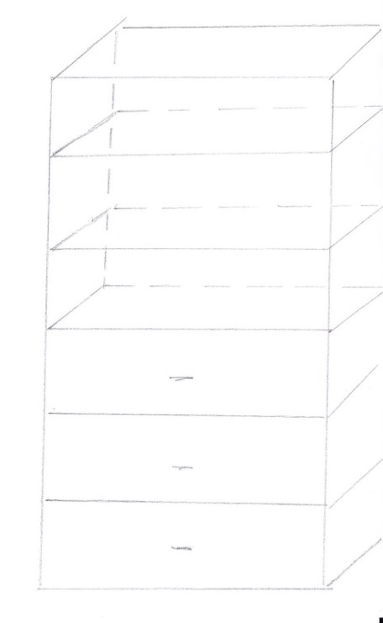

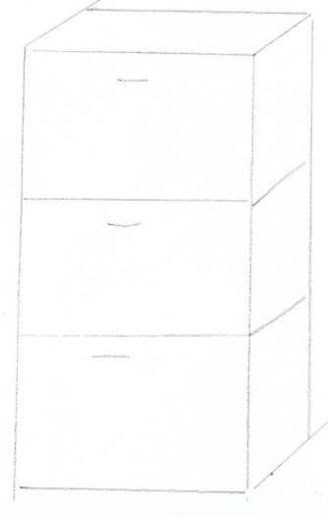

DL3_PSY
 | DL3_PSY
 | Název | rozměry (vxšxh) | kusů | hrany | korpus | dvířka | úchytky | obrázky
1 | Psací stůl do L, tloušťka desky min 25 mm, se zadní zástěnou min 30 cm | delší strana: 76 x 140 x 70 cm, kratší strana: 76 x 100 x 70 cm | 1 | světlý dekor (javor) | světlý dekor (javor) | - | - | 1
2 | Kontejner na kolečkách se zásuvkami, zamykací | 64 x 42 x 58 cm | 1 | světlý dekor (javor) | světlý dekor (javor) | min 4 zásuvky, zamykání všech zásuvek 1 klíčem | stříbrné | 2
3 | Skříňka s okýnkem, sokl 5 cm, zamykací | 155 x 80 x 42 5 cm | 1 | světlý dekor (javor) | světlý dekor (javor) | dvoukřídlá, celodřevěná, na zamykání | stříbrné | 3
4 | Konferenční stolek | 55 x 52 x 90 cm | 1 | světlý dekor (javor) | světlý dekor (javor) | - | - | 4
5 | Šatní skříň - 1 tyč nahoře, 2 police níže (viz obrázek), nezamykací, sokl 5 cm | 185 x 80 x 40 cm | 1 | světlý dekor (javor) | světlý dekor (javor) | dvoukřídlé, celodřevěné | stříbrné | 5
6 | Skříň vysoká dvoudveřová - police min 4 ks , zamykací, sokl 5 cm | 185 x 80 x 40 cm | 1 | světlý dekor (javor) | světlý dekor (javor) | dvoukřídlé, celodřevěné, na zamykání | stříbrné | 6
7 | Skříň vysoká dvoudveřová - police min 4 ks , nezamykací, sokl 5 cm | 185 x 80 x 40 cm | 4 | světlý dekor (javor) | světlý dekor (javor) | dvoukřídlé, celodřevěné | stříbrné | 6
8 | Nástěnné samonosné police s upevněním | 2 x 50 x 15 cm | 3 | světlý dekor (javor) | světlý dekor (javor) | - | - | 8
 | Uvedené obrázky jsou ilustrační a slouží ke znázornění zozložení polic, dvířek apod.
 | Zadavatel připouští rozměrovou toleranci +/- 10 cm (u rozměrů výška a šířka) na celkovou sestavu nábytku pro danou místnost tak, aby uchazeč mohl v nabídce předložit své typové výrobky.
 | obr. č. 1 obr. č. 2 |  | obr. Č. 5 |  | obr. Č. 6 + 7
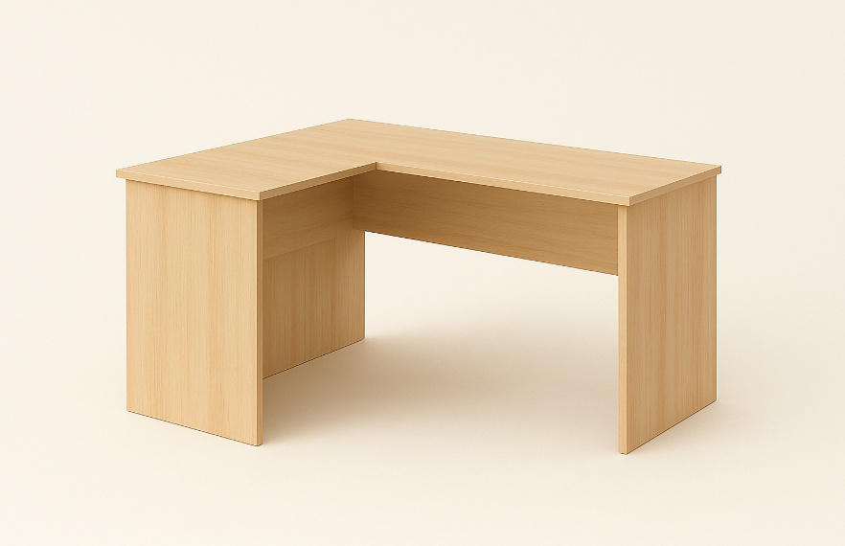
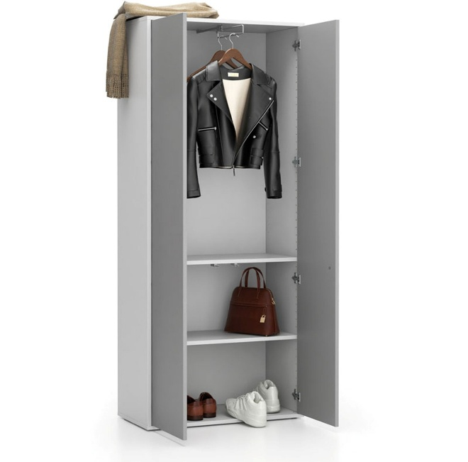
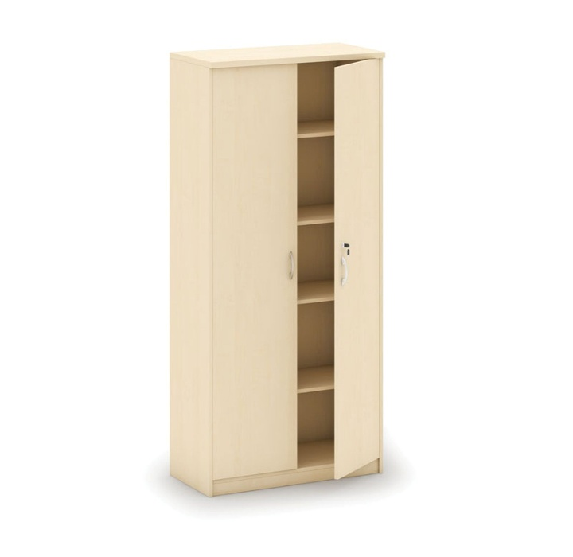

 | obr. Č. 3

 | obr. Č. 4

 |  |  |  |  | obr. Č. 8
